Sheet1
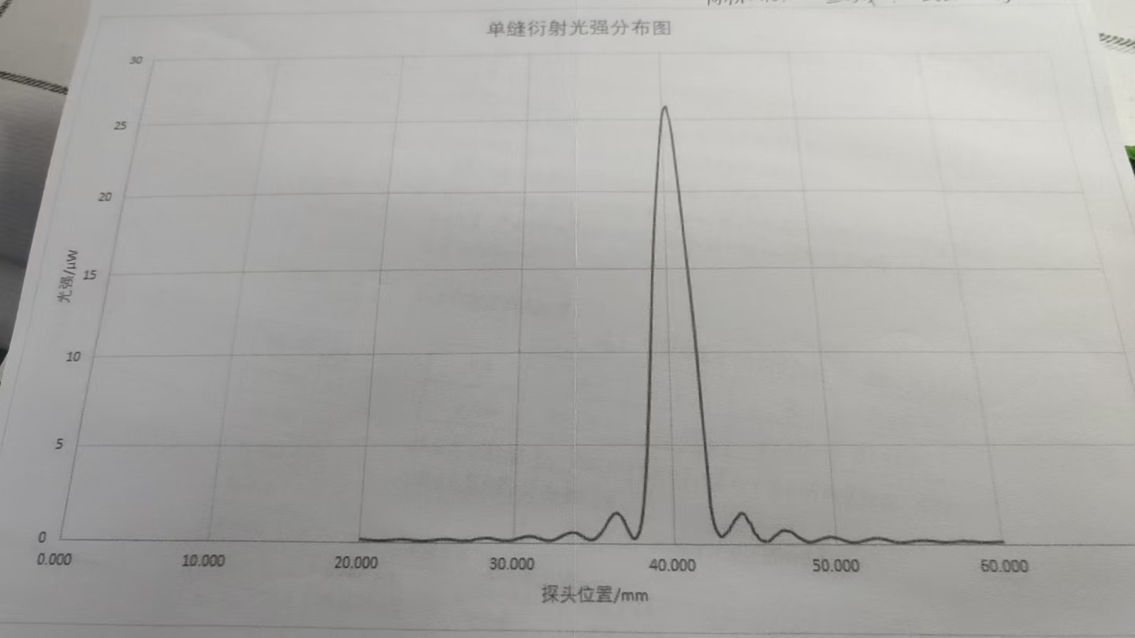
 | 0 | 0.1 | 0.2 | 0.3 | 0.4 | 0.5 | 0.6 | 0.7 | 0.8 | 0.9
20 | 0.16 | 0.16 | 0.14 | 0.14 | 0.14 | 0.13 | 0.13 | 0.13 | 0.12 | 0.11
21 | 0.21 | 0.11 | 0.1 | 0.1 | 0.1 | 0.11 | 0.11 | 0.12 | 0.12 | 0.13
22 | 0.13 | 0.14 | 0.15 | 0.15 | 0.16 | 0.16 | 0.17 | 9.17 | 0.17 | 0.17
23 | 0.16 | 0.16 | 0.16 | 0.15 | 0.14 | 0.13 | 0.13 | 0.12 | 0.11 | 0.11
24 | 0.1 | 0.1 | 0.11 | 0.11 | 0.12 | 0.12 | 0.13 | 0.14 | 0.15 | 0.16
25 | 0.17 | 0.18 | 0.19 | 0.2 | 0.2 | 0.2 | 0.2 | 0.19 | 0.19 | 0.18
26 | 0.17 | 0.16 | 0.15 | 0.14 | 0.13 | 0.13 | 0.12 | 0.12 | 0.12 | 0.12
27 | 0.13 | 0.13 | 0.14 | 0.15 | 0.17 | 0.19 | 0.2 | 0.21 | 0.22 | 0.23
28 | 0.24 | 0.24 | 0.25 | 0.24 | 0.24 | 0.23 | 0.21 | 0.2 | 0.18 | 0.17
29 | 0.16 | 0.13 | 0.13 | 0.12 | 0.12 | 0.12 | 0.13 | 0.13 | 0.14 | 0.16
30 | 0.19 | 0.21 | 0.23 | 0.25 | 0.27 | 0.3 | 0.32 | 0.33 | 0.34 | 0.34
31 | 0.35 | 0.34 | 0.32 | 0.3 | 0.27 | 0.25 | 0.22 | 0.2 | 0.18 | 0.16
32 | 0.15 | 0.14 | 0.15 | 0.16 | 0.17 | 0.2 | 0.23 | 0.27 | 0.31 | 0.35
33 | 0.39 | 0.43 | 0.47 | 0.5 | 0.53 | 0.54 | 0.55 | 0.55 | 0.54 | 0.52
34 | 0.48 | 0.43 | 0.39 | 0.34 | 0.28 | 0.25 | 0.22 | 0.2 | 119 | 0.2
35 | 0.22 | 0.27 | 0.34 | 0.42 | 0.53 | 0.64 | 0.78 | 0.89 | 1.03 | 1.15
36 | 1.28 | 1.38 | 1.48 | 1.52 | 1.53 | 1.5 | 1.44 | 1.34 | 1.22 | 1.06
37 | 0.87 | 0.71 | 0.54 | 0.38 | 0.3 | 0.26 | 0.3 | 0.42 | 0.61 | 0.91
38 | 1.33 | 1.9 | 2.09 | 3.57 | 4.7 | 6.1 | 7.59 | 9.35 | 11.03 | 12.76
39 | 14.45 | 16.03 | 17.46 | 18.73 | 19.9 | 20.9 | 21.9 | 22.9 | 23.8 | 24.6
40 | 25.3 | 25.7 | 25.9 | 26 | 25.6 | 25.2 | 24.6 | 23.9 | 22.8 | 21.6
41 | 20.5 | 19.18 | 1900-01-18 13:26:24 | 16.71 | 15.53 | 14.32 | 13.06 | 11.64 | 10.03 | 8.17
42 | 6.48 | 4.01 | 3.52 | 1.93 | 1.3 | 0.92 | 0.69 | 0.53 | 0.43 | 0.38
43 | 0.41 | 0.46 | 0.58 | 0.62 | 0.77 | 0.87 | 0.99 | 1.12 | 1.24 | 9.33
44 | 1.41 | 1.52 | 1.54 | 1.52 | 1.45 | 1.3 | 1.12 | 1.05 | 0.9 | 0.64
45 | 0.52 | 0.49 | 0.3 | 0.23 | 0.2 | 0.18 | 0.15 | 0.15 | 0.16 | 0.2
46 | 0.26 | 0.75 | 0.42 | 0.47 | 0.52 | 0.6 | 0.66 | 0.7 | 0.7 | 0.67
47 | 0.65 | 0.64 | 0.63 | 0.57 | 0.5 | 0.43 | 0.37 | 0.32 | 0.28 | 0.23
48 | 0.19 | 0.15 | 0.13 | 0.12 | 0.12 | 0.13 | 0.14 | 0.17 | 0.2 | 0.23
49 | 0.26 | 0.29 | 0.3 | 0.33 | 0.34 | 0.36 | 0.36 | 0.36 | 0.34 | 0.33
50 | 0.31 | 0.3 | 0.28 | 0.25. | 0.21 | 0.18 | 0.16 | 0.13 | 12 | 0:10:00
51 | 0.11 | 0.11 | 0.12 | 0.13 | 0.14 | 0.17 | 0.18 | 0.21 | 0.22 | 0.24
52 | 0.26 | 0.28 | 0.3 | 0.3 | 0.31 | 0.3 | 0.29 | 0.2 | 0.27 | 0.25
53 | 0.23 | 0.21 | 0.19 | 0.17 | 0.15 | 0.13 | 0.12 | 0.11 | 0.1 | 0.1
54 | 0.1 | 0.11 | 0.12 | 0.13 | 0.14 | 0.15 | 0.16 | 0.17 | 0.18 | 0.19
55 | 0.2 | 0.2 | 0.21. | 0.2 | 0.2 | 0.19 | 0.18 | 0.18 | 0.17 | 0.16
56 | 0.15 | 0.14 | 0.13 | 0.12 | 0.12 | 0.11 | 0.11 | 0.12 | 0.12 | 0.12
57 | 0.13 | 0.13 | 0.14 | 0.14 | 0.15 | 0.16 | 0.16 | 0.16 | 0.16 | 0.15
58 | 0.15 | 0.15 | 0.14 | 0.14 | 0.13 | 0.12 | 0.11 | 0.11 | 0.11 | 0.11
59 | 0.11 | 0.11 | 0.12 | 0.12 | 0.12 | 0.12 | 0.13 | 0.14 | 0.14 | 0.15
60 | 0.15 | ——— |  |  |  | ——— | ——— | ——— | ———

